상품제안서
드립백 버라이어티 세트 V-1(8종*3EA) | 상품코드: F20303

 |  |  |  |  |  |  | 02-412-0044 | www.easy1.co.kr
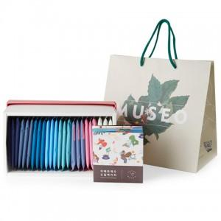 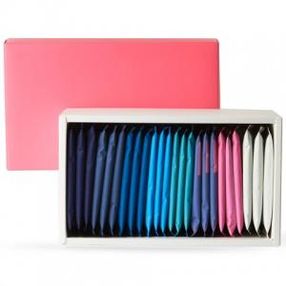 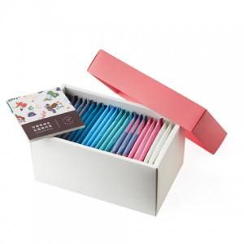

【상세/제작정보】

【인쇄/포장옵션】 | 스티커 / 포장불가능

【공급단가】 | 수량 | 50~ | 100~ | 300~ | 500~ | 1,000~
*VAT별도 | 단가 | 22,950원 | 22,100원 | 21,250원 | 20,400원 | 19,890원

【상품 URL】 | https://dev.easy1.co.kr:443/src/goods_detail.php?gdno=20303

